発注書
 |  | レボスプルー

 |  | 見積依頼書 ・ 発注書 |  |  |  |  |  |  |  |  |  |  |  |  |  |  |  |  | 依頼日
 |  |  |  |  |  |  |  |  |  |  |  |  |  |  |  |  |  |  |  | 年 | 月 | 日

会社名 |  |  |  |  |  |  |  |  |  |  | TEL |  |  |  |  |  |  | FAX
ご住所 |  |  | 〒
ご発注部署名 |  |  |  |  |  |  |  |  |  |  | お名前
ご納入部署名 |  |  |  |  |  |  |  |  |  |  | お名前

直送先会社名 |  |  |  |  |  |  |  |  |  |  | TEL |  |  |  |  |  |  | FAX
直送先住所 |  |  | 〒
ご納入部署名 |  |  |  |  |  |  |  |  |  |  | お名前

《 商品詳細を確認の上、下の表に発注内容をご記入願います。 》

 | ■【角度】 ※1必須 |  |  |  |  |  |  |  |  |  |  | ■【糸引き防止加工】
 | ランナー加工がない場合でも、星形の頂点とランナーの向きを |  |  |  |  |  |  |  |  |  |  | レボスプルーに糸引き防止の機能を追加の際は、
 | 合わせる為、ボルト穴位置の指定をお願いします。 |  |  |  |  |  |  |  |  |  |  | 「R-SBBKH」、「R-SBGKH」をご指定下さい。
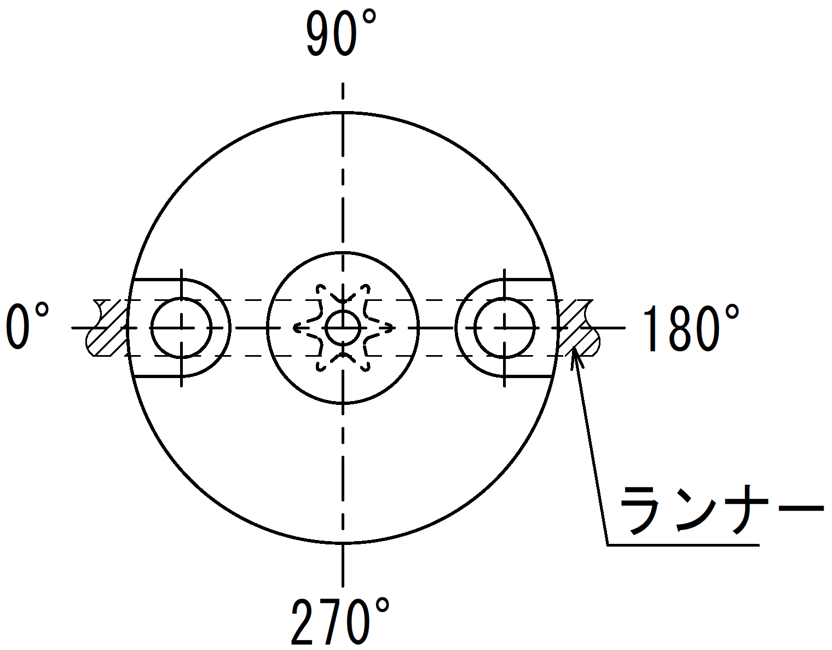
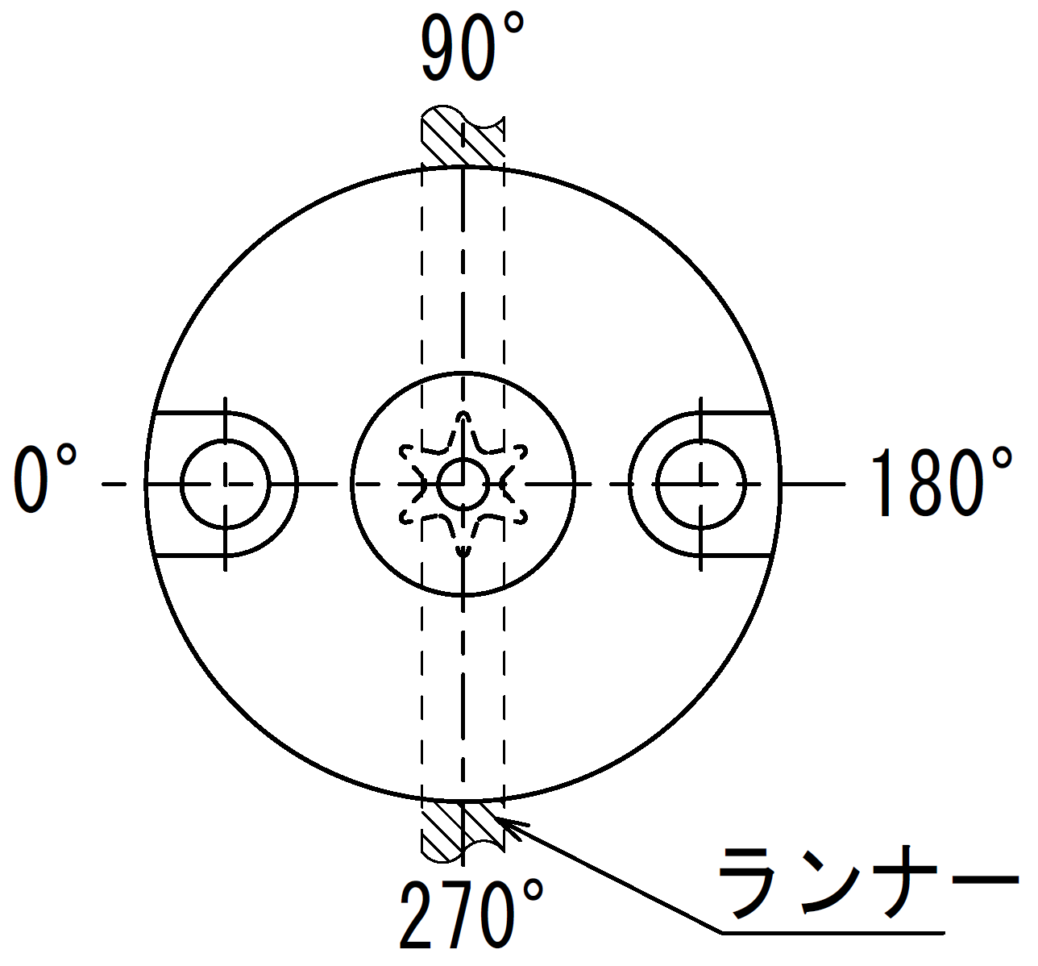
 |  |  |  |  |  |  |  |  |  |  |  | ※ノズルタッチ部をラジエタースプルー仕様にした形状になります。

 |  |  |  |  |  |  |  |  |  |  |  | ■【その他】
 |  |  |  |  |  |  |  |  |  |  |  | 全長公差の変更の場合は、LKCの指定をお願い致します。
 |  |  |  |  |  |  |  |  |  |  |  | (通常時の公差は+0.1/0となります)

+0.1
0
0
-0.02
【角度：0°】
【角度：90°】
 |  |  |  |  |  |  |  |  |  |  |  |  |  |  |  | ＜L寸法公差変更＞
 |  |  |  |  |  |  |  |  |  |  |  |  |  |  |  |  | L | → | L | ●LKC適用時 L ： in 0.01 可

No | Code |  | D | L |  | SR | P | A | B | H ※2 |  | V | G |  | 角度 ※1 |  | その他 |  |  | 数量 | 希望 納期
 |  |  | 選択 | in0.1 |  | 固定 | 選択 | 選択 | 選択 | 選択 |  | in0.1 | in1゜ |  | 選択 |  | 選択
1
2
3
4
例 | R-SBBK |  | 13 | - 50.90 |  | - 11 | - 2.5 | - 3.0 | - 1.0 |  |  |  |  |  | 90° |  |  |  |  | 1
 |  |  |  |  |  |  |  |  |  |  |  |  |  |  |  |  |  |  |  |  |  | ※2 「R-SBBKH」、「R-SBGKH」（糸引き防止タイプ）選択時のみ適用
 | ■納期は、受注後7～15日となります。ご希望の納期がございましたら、表記願います。
 | ただし、現場の状況によりご希望に添えない場合もありますのでご容赦願います。
 | ■上記内容に応じて、折り返し「見積書」または「注文請書」を返信させて頂きます。
 | ■規格外の発注は、そのまま寸法をご記入頂くか、別途図面を送信して頂き、「見積書」を返信致します。

本社・工場
 | FAX番号 |  |  |  | ： | 022-348-1244
 | メール送信の場合 |  |  |  | ： | order@plamoul-seiko.co.jp

関連会社：株式会社プラモール精工 大阪 |  |  |  |  |  |  |  |  |  |  |  |  |  | 株式会社プラモール精工
 | FAX番号 |  |  |  | ： | 06-6170-5506
 | メール送信の場合 |  |  |  | ： | m-wako@plamoul-seiko.co.jp |  |  |  |  |  |  |  |  |  |  |  |  |  |  |  | ver_3.02

【角度：90°】

【角度：0°】

